Sheet1
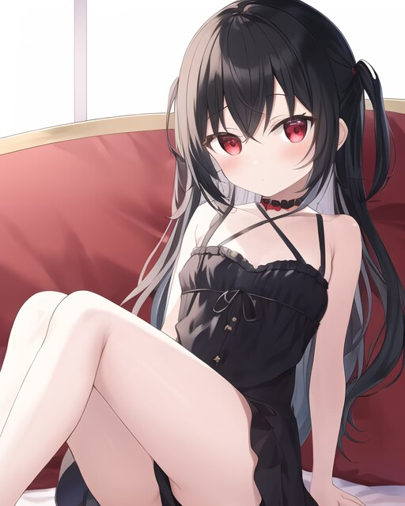
此表更新日期为2023/2/16/1:00 作者:OvO
姓名 | 昵称 | 自称 | 出生日期（年月日） | 年龄 | 职业 | 专业（没有就填空）
莲见 | 莲 | 我 | 2009·7·3 | 12 | 初中生
智力150（表示聪明程度，标准值为100，影响技能学习。可通过学习技能和技能等级提升增加） |  |  |  |  |  | 人物描述

魅力150（影响好感度加成，分为基础值和调整值，标准值100。可以再15岁前增加，可通过特殊手段在十五岁后增加） |  |  |  |  |  | 刚刚升入初中，父母离开家后，与哥哥生活在同一个屋檐下 玲珑娇小的身躯白里透红，如同凝脂雕琢。与小巧体型形成反差的，是胸前两团饱满的肉球，搭配精致可爱的洋娃娃长相，散发着远强于同龄人的雌性魅力。小巧绵软的臀部连接着肉乎乎的大腿，如此这般美人胚子，假以时日一定会成为祸国殃民的尤物吧。

体质90（影响行动次数，标准值100，可通过练习和特质增加，决定体力）

敏捷60（标准值100，用于修正体力消耗和技术，可通过啪啪啪和特性增加）

意志力60（标准值100，用于对抗催眠、洗脑、交涉等行动，可通过练习和特性增加，影响精力）

PS：体力、敏捷、意志会受年龄影响得到修正，萝莉角色的各项标准值不为100，应适当降低。

发色：R=0 G=0 B=0

肤色：R=250 G=255 B=240

瞳色（左）：R=176 G=48 B=96

瞳色（右）：R=176 G=48 B=96

身高（请在五项中进行选择）：幼小 娇小 普通 高大 巨大

体重（请在五项中进行选择）：瘦削 纤细 普通 丰满 肥胖

人物素质（备用选项）

羞涩 | 高岭之花 | 冷娇 | 闷骚

嘴敏感度（负数代表痛感，0表示没感觉，正数代表快感）：0 经验次数（0为未使用，无负数）：0

乳房敏感度（负数代表痛感，0表示没感觉，正数代表快感）：2 经验次数（0为未使用，无负数）：0 |  |  |  |  |  | 乳房大小(胸围单位mm,0~49为AAA,50~99为AA,100~124为A,以类推每个等级+25):188 | 是否泌乳？（否）

乳头敏感度（负数代表痛感，0表示没感觉，正数代表快感）：3 经验次数（0为未使用，无负数）：0 |  |  |  |  |  | 长度（15~20mm）： 20 乳孔直径（8~15mm）：10 颜色：R=255G=192B=203

阴蒂敏感度（负数代表痛感，0表示没感觉，正数代表快感）：3 经验次数（0为未使用，无负数）：0 |  |  |  |  |  | 长度（10~40mm）：12 直径（10~40mm）：10

尿道敏感度（负数代表痛感，0表示没感觉，正数代表快感）：-2 经验次数（0为处女，无负数）：0 |  |  |  |  |  | 直径（mm）：5

膀胱敏感度（负数代表痛感，0表示没感觉，正数代表快感）：-2 经验次数（0为未使用，无负数）：0 |  |  |  |  |  | 容积（300~500ml）：400

阴道敏感度（负数代表痛感，0表示没感觉，正数代表快感）：1 经验次数（0为处女，无负数）：0 |  |  |  |  |  | 长度(萝莉40~70mm,成人70~120mm): 50 直径(萝莉10mm,成年20~30mm): 12 | 阴唇颜色：R=255G=192B=203

子宫敏感度（负数代表痛感，0表示没感觉，正数代表快感）：0 经验次数（0为处女，无负数）：0 |  |  |  |  |  | 容积（默认5ml）：15

卵巢敏感度（负数代表痛感，0表示没感觉，正数代表快感）：-3 经验次数（0为未使用，无负数）：0

肛门敏感度（负数代表痛感，0表示没感觉，正数代表快感）：0 经验次数（0为处女，无负数）：0 |  |  |  |  |  | 直径（mm）：10 容积（500~800ml）：600

注意：各部位初始敏感度可在-5~5之间进行调整，经验次数为用该部位进行性行为的次数
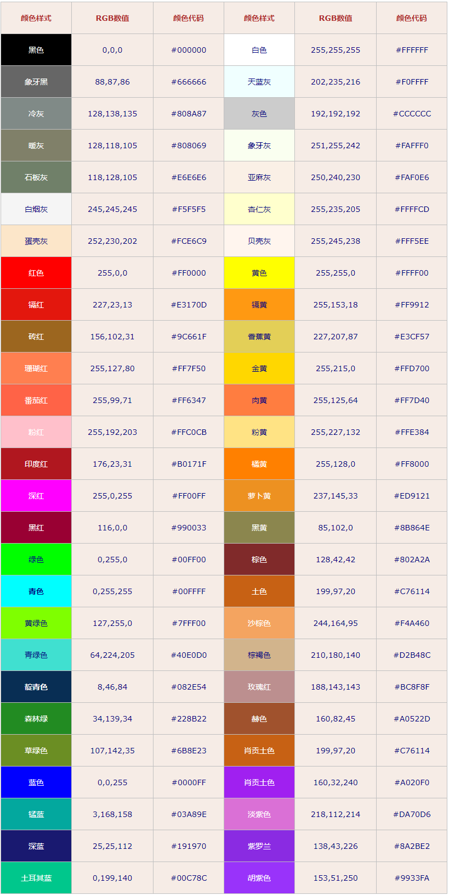
 |  |  |  |  |  | 人物概念图

